상품제안서
비즈 충전식 무선 모기퇴치기 날벌레 퇴치기 모기유인제포함 | 상품코드: F26585

 |  |  |  |  |  |  | 02-412-0044 | www.easy1.co.kr
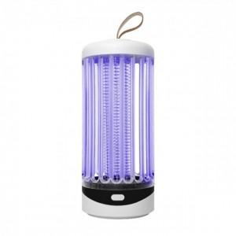

【상세/제작정보】 | 기본수량 미만 인쇄시 비용 추가.

【인쇄/포장옵션】 | 레이저 / 포장지포장

【공급단가】 | 수량 | 10~ | 50~ | 100~ | 300~ | 500~
*VAT별도 | 단가 | 22,500원 | 22,140원 | 21,600원 | 21,060원 | 20,700원

【상품 URL】 | http://www.easy1.co.kr/src/goods_detail.php?gdno=26585

